상품제안서
맞춤제작 아이보리 퍼 담요 | 상품코드: S38503

 |  |  |  |  |  |  | 02-713-8555 | www.synergygift.co.kr
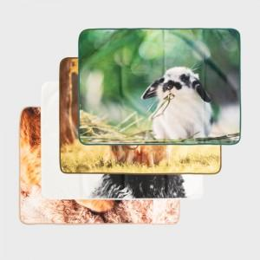 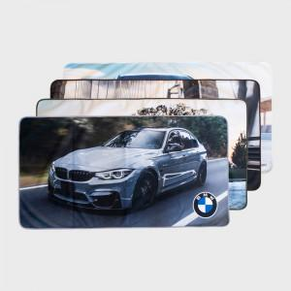 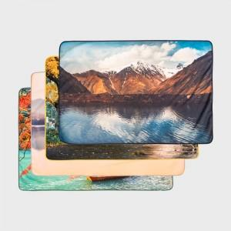

【상세/제작정보】

【인쇄/포장옵션】 | DTP전사 / OPP(비닐)

【공급단가】 | 수량 | 100~ | 300~ | 500~ | 1,000~ | 3,000~
*VAT별도 | 73*100 | 13,000원 | 12,300원 | 11,700원 | 11,400원 | 11,200원
 | 73*140 | 15,600원 | 14,760원 | 14,040원 | 13,680원 | 13,440원
 | 100*140 | 19,500원 | 18,450원 | 17,550원 | 17,100원 | 16,800원

【상품 URL】 | https://www.synergygift.co.kr:443/src/goods_detail.php?gdno=38503

